Sheet1
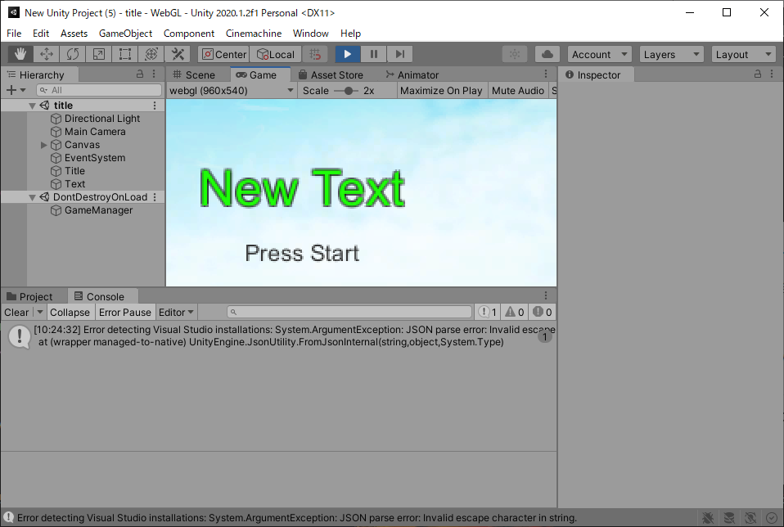
課題内容：勤務先使用環境学習
 | 9：00～12：00 | Unityでプログラミングをやってみよう【C#基本】(プログラミング作成・動作理解)
 | 12：00～13：00 | 昼食
 | 13：00～15：00 | Unityでプログラミングをやってみよう【C#基本】(プログラミング作成・動作理解)
 | 15：00～17：30 | ゲーム開発ができるようになる基礎知識まとめ(資料まとめ)
 | 17：30～18：00 | 本日のまとめ／明日の課題準備

 | 1．Unityでプログラミングをやってみよう【C#基本】
 | https://dkrevel.com/makegame-beginner/program-beginner/

 | 上記URL内容を確認しながらプログラムの作成を行いました。

 | Unityでプログラミングをやってみよう【C#基本】

 | ゲームマネージャーを作ろう

 | 静的な(Static)とは

 | ・Staticは予めメモリ領域を用意しておくものだよ！
 | ・メリットとしてアクセスがしやすいよ！軽いよ！
 | ・デメリットとしては例え使ってなくてもずっとメモリを占有するよ！

 | Singleton

 | ・シングルトンは絶対に１つしか存在しないものを作りたい時に使う手法の事だよ！
 | ・メリットとしては１つである事が保証されているから間違いが起きにくいよ！
 | ・デメリットは１つしか作れない事だよ！

 | GameMangerの作り方

 | Awakeを使おう

 | using System.Collections;
 | using System.Collections.Generic;
 | using UnityEngine;

 | public class GManager : MonoBehaviour
 | {
 | private void Awake()
 | {

 | }
 | }

 | シングルトンでゲームマネージャーを書こう

 | using System.Collections;
 | using System.Collections.Generic;
 | using UnityEngine;

 | public class GManager : MonoBehaviour
 | {
 | public static GManager instance = null;

 | private void Awake()
 | {
 | if(instance == null)
 | {
 | instance = this;
 | DontDestroyOnLoad(this.gameObject);
 | }
 | else
 | {
 | Destroy(this.gameObject);
 | }
 | }
 | }

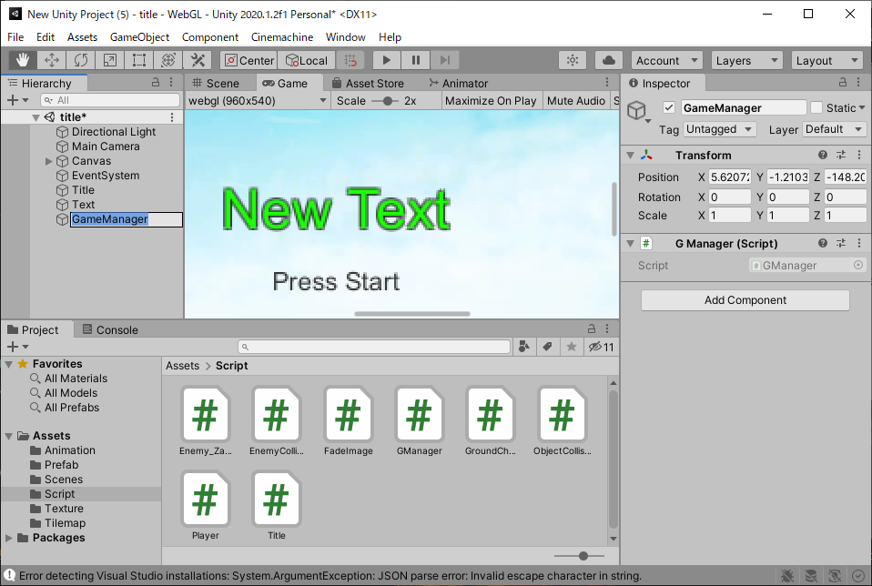

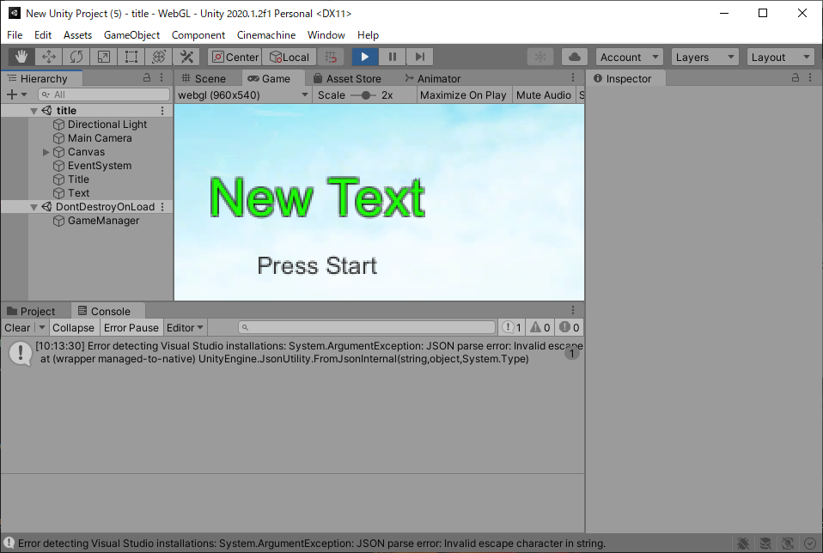

 | ゲームマネージャーの作成ポイント
 | ・シングルトンにしよう！

 | シングルトンの作り方
 | ・Awakeに初期化処理を書こう！
 | ・staticな変数に自身のインスタンスを入れよう！
 | ・２つ目以降のインスタンスを破棄し、「ただ一つの」という条件を保証しよう！
 | ・DontDestroyOnLoadで自身が破棄されないように気をつけよう！

 | ゲーム全体で使うパラメータを管理しよう

 | スコアを加算しよう

 | using System.Collections;
 | using System.Collections.Generic;
 | using UnityEngine;

 | public class GManager : MonoBehaviour
 | {
 | public static GManager instance = null;
 | public int score = 0; //New!

 | private void Awake()
 | {
 | if(instance == null)
 | {
 | instance = this;
 | DontDestroyOnLoad(this.gameObject);
 | }
 | else
 | {
 | Destroy(this.gameObject);
 | }
 | }
 | }

 | using System.Collections;
 | using System.Collections.Generic;
 | using UnityEngine;
 | public class GManager : MonoBehaviour
 | {
 | public static GManager instance = null;
 | public int score = 0;
 | public int stageNum = 0;
 | public int continueNum = 0;

 | private void Awake()
 | {
 | if (instance == null)
 | {
 | instance = this;
 | DontDestroyOnLoad(this.gameObject);
 | }
 | else
 | {
 | Destroy(this.gameObject);
 | }
 | }
 | }

